Sheet1
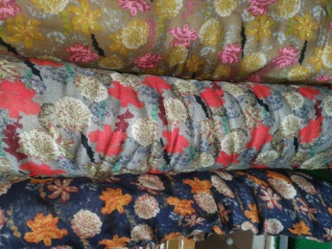
나팔꽃 C605 ms C27 H51 | Navy | -20 | 0 | 20 | 0 | 20 | 160
나팔꽃 C605 ms C27 H51 | Brown | -20 | 0 | 20 | 0 | 20 | 90
수국 C806 ms C57 H62 | Navy | -10 | 0 | 10 | 0 | 10 | 40
수국 C806 ms C57 H62 | D/grey | -10 | 0 | 10 | 0 | 10 | 200 | 200
체크기모 C814 ms M26 Q5 | Beige | -70 | 0 | 30 | -40 | 30 | 0
체크기모 C814 ms M26 Q5 | Grey | -90 | 0 | 40 | -50 | 40 | 0
크리스 기모 C828 ms M17P2 | Yellow | -10 | 0 | 10 | 0 | 10 | 0
크리스 기모 C828 ms M17P2 | Navy | -10 | 0 | 10 | 0 | 10 | 0
프라다T기모 C829 ms M26P9 | White | -10 | 0 | 10 | 0 | 10 | 30
프라다T기모 C829 ms M26P9 | Yellow | -10 | 0 | 10 | 0 | 10 | 90
프라다T기모 C829 ms M26P9 | Green | -10 | 0 | 10 | 0 | 10 | 70
피카소기모 C825 ms M15 Q7 | Yellow | -10 | 0 | 10 | 0 | 10 | 20
피카소기모 C825 ms M15 Q7 | Navy | -10 | 0 | 10 | 0 | 10 | 10
피카소기모 C825 ms M15 Q7 | Pink | -10 | 0 | 10 | 0 | 10 | 10
체크뉴 C815 ms H53 | Beige | -80 | 0 | 20 | -60 | 20 | 120
체크뉴 C815 ms H53 | Navy | -30 | 0 | 20 | -10 | 20 | 100
접시꽃기모 C847 ms M27 P3 | Yellow | -10 | 0 | 10 | 0 | 10 | 10
접시꽃기모 C847 ms M27 P3 | Green | -10 | 0 | 10 | 0 | 10 | 40
올챙이 기모 C800 ms M25Q9P2 | Yellow | -10 | 0 | 10 | 0 | 10 | 40
올챙이 기모 C800 ms M25Q9P2 | Red | -10 | 0 | 10 | 0 | 10 | 180
겐죠장미기모 C637 ms M28Q8P5 | Red | 30 | 0 | 10 | 40 | 10 | 60
겐죠장미기모 C637 ms M28Q8P5 | 초록 | 10 | 0 | 10 | 20 | 10 | 40
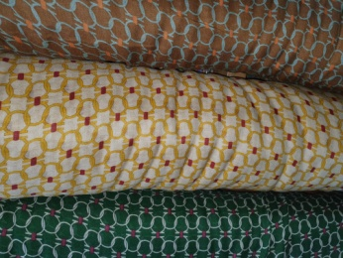
고리 C807 ms H21 | Yellow | 0 | 0 | 10 | 10 | 10 | -10
고리 C807 ms H21 | Brown | 20 | 0 | 10 | 30 | 10 | -10
고리 C807 ms H21 | Green | 10 | 0 | 10 | 20 | 10 | 20
꽈배기 기모 C827 ms M28 | Yellow | 30 | 0 | 10 | 40 | 10 | -10
난꽃 C611 ms H39 | Black | 60 | 0 | 10 | 70 | 10 | -10
단가라기모 C830 ms M19 | Beige | 0 | 0 | 10 | 10 | 10 | -10
단가라기모 C830 ms M19 | Brown | 20 | 0 | 20 | 40 | 20 | -20
단가라기모 C830 ms M19 | Grey | 0 | 0 | 30 | 30 | 30 | -30
단가라기모 C830 ms M19 | Pink | 0 | 0 | 30 | 30 | 30 | -30
동전기모 C842 ms M27 | Green | 30 | 0 | 10 | 40 | 10 | -10
목련기모 C853 ms M16 | Navy | 20 | 0 | 10 | 30 | 10
목련기모 C853 ms M16 | Beige | 20 | 0 | 10 | 30 | 10
목련기모 C853 ms M16 | Pink | 20 | 0 | 10 | 30 | 10
물망초기모 C851 ms M26 | 겨자 | 20 | 0 | 10 | 30 | 10
물망초기모 C851 ms M26 | 카키 | 20 | 0 | 10 | 30 | 10
벌꿀장미기모 C799 ms M16 | mint | 40 | 0 | 10 | 50 | 10 | -10
별무늬기모 C848 ms M28 | Navy | 30 | 0 | 10 | 40 | 10
별무늬기모 C848 ms M28 | Grey | 30 | 0 | 10 | 40 | 10
쏘니기모 C854 ms M26 | Navy | 30 | 0 | 10 | 40 | 10
쏘니기모 C854 ms M26 | Beige | 30 | 0 | 10 | 40 | 10
쏘니기모 C854 ms M26 | Pink | 30 | 0 | 10 | 40 | 10
액자꽃기모 C631 ms M18 | Green | 10 | 0 | 10 | 20 | 10 | -10
액자꽃기모 C631 ms M18 | Red | 30 | 0 | 10 | 40 | 10 | -10
액자꽃기모 C631 ms M18 | Black | 50 | 0 | 10 | 60 | 10 | -10
유화 c431 19 ms H14 | Pink | 40 | 0 | 10 | 50 | 10 | -10
정원기모 C824 ms M37 | Yellow | 0 | 0 | 10 | 10 | 10 | -10
정원기모 C824 ms M37 | Black | 50 | 0 | 10 | 60 | 10 | -10
지방시기모 C856 ms M26 | ivory/Black | 20 | 0 | 10 | 30 | 10
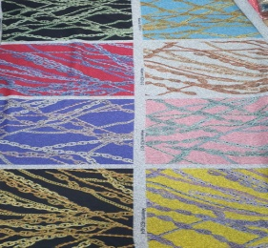
체인기모 C817 ms M26Q9P1 | pink | 80 | 0 | 20 | 100 | 20 | -20
큰장미기모 C636 ms M27 Q4 | Yellow | 70 | 0 | 10 | 80 | 10 | 10
프라다링기모 C794 ms M26 | Blue | 10 | 0 | 10 | 20 | 10 | -10 |  | 프라다링기모 C794 ms M26 | Blue | 0 | 0
피카소기모 C825 ms M15 Q7 | Grey | 20 | 0 | 10 | 30 | 10 | 50
화란기모 C852 ms M26 | Black | 20 | 0 | 10 | 30 | 10
화란기모 C852 ms M26 | Brown | 20 | 0 | 10 | 30 | 10
화란기모 C852 ms M26 | Pink | 20 | 0 | 10 | 30 | 10

